圖案List
項目 | 顯示區域 | 區域顯示面積 | Priority | 圖像名稱 | 圖像檔名 | 顏色 | UI圖案 | 顯示說明 | 註
1 | 限速 (A1區) | 170*205像素 | 1 | 限速 | W_A1_SL.png | 外圈紅色 數值淺藍色 |  | 道路限速顯示 | 限速圖示大小150*150px，位於A1區域內置中對齊
2 | 雷達 (A2區) | 290*205像素 | 1 | 雷達(左) | W_A2_R_001.png | 圖示金黃色 數值淺藍色 |  | 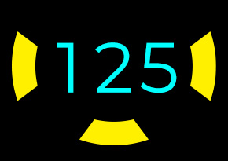 圖示+車速值(黃色圖案閃動,頻率1Hz) 1.中間車速顯示 2.左車道來車顯示 3.右車道來車顯示 4.後方來車顯示 | 雷達圖示大小33*89px，位於A2區域內，向左距離15px，向下距離77px
 |  | 290*205像素 | 1 | 雷達(右) | W_A2_R_002.png | 圖示金黃色 數值淺藍色 |  | 圖示+車速值(黃色圖案閃動,頻率1Hz) 1.中間車速顯示 2.左車道來車顯示 3.右車道來車顯示 4.後方來車顯示 | 雷達圖示大小33*89px，位於A2區域內，向右距離15px，向下距離77px
 |  | 290*205像素 | 1 | 雷達(後) | W_A2_R_003.png | 圖示金黃色 數值淺藍色 | 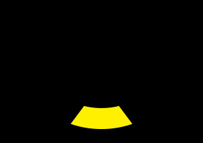 | 圖示+車速值(黃色圖案閃動,頻率1Hz) 1.中間車速顯示 2.左車道來車顯示 3.右車道來車顯示 4.後方來車顯示 | 雷達圖示大小88*33px，位於A2區域內水平置中對齊，向下距離20px
3 | 簡易導航 (A4區) | 290*205像素 | 1 | 直行簡導 | N_A4_S.png | 淺藍色 |  | 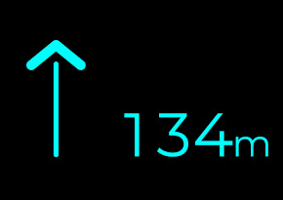 圖示+距離 1.直行 | 距離圖示(右邊)大小154*44px，位於A4區域內向下距離44px，向右距離15px 直行簡導圖示(左邊)大小61*121px，位於A4區域內向下距離44px，向左距離27px
 |  |  |  | 右轉簡導 | N_A4_TR.png | 淺藍色 |  | 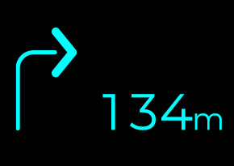 圖示+距離 2.右轉 | 右轉簡導圖示(左邊)大小77*127px，位於A4區域內向下距離44px，向左距離20px
 |  |  |  | 左轉簡導 | N_A4_TL.png | 淺藍色 |  | 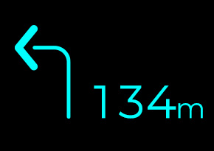 圖示+距離 3.左轉 | 左轉簡導圖示(左邊)大小77*127px，位於A4區域內向下距離44px，向左距離20px
 |  |  |  | 右偏簡導 | N_A4_KR.png | 淺藍色 |  | 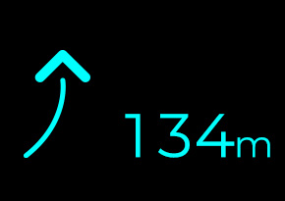 圖示+距離 4.右偏 | 右偏簡導圖示(左邊)大小66*111px，位於A4區域內向下距離44px，向左距離25px
 |  |  |  | 左偏簡導 | N_A4_KL.png | 淺藍色 |  | 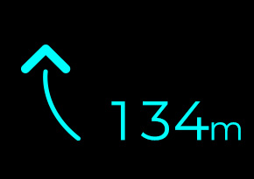 圖示+距離 5.左偏 | 左偏簡導圖示(左邊)大小66*111px，位於A4區域內向下距離44px，向左距離33px
 |  |  |  | 迴轉簡導 | N_A4_TA.png | 淺藍色 |  | 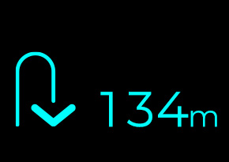 圖示+距離 6.迴轉 | 迴轉簡導圖示(左邊)大小77*96px，位於A4區域內向下距離44px，向左距離20px
 |  |  |  | 目的地簡導 | N_A4_D.png | 淺藍色 |  | 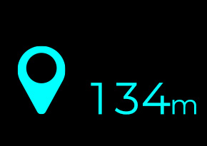 圖示+距離 7.目的地 | 目的地簡導圖示(左邊)大小68*97px，位於A4區域內向下距離44px，向左距離25px
4 | 主動跟車 (A5區) | 170*205像素 | 1 | 主動跟車 | W_A5_A.png | 綠色 | 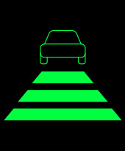 | 巡航啟動圖示 | 主動跟車圖示大小161*123px，位於A5區域內置中對齊
5 | 車體警示 (A3區) | 220*205像素 | 1 | 系統故障 | W_A3_SF.png | 紅色 | 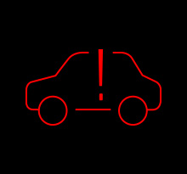 | 警示圖案(閃動, 頻率1Hz) 1.系統故障 | 系統故障圖示大小160*90px，位於A3區域內置中對齊
 |  |  |  | 電池故障 | W_A3_BL.png | 紅色 | 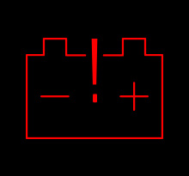 | 警示圖案(閃動, 頻率1Hz) 2.電池故障 | 電池故障圖示大小160*118px，位於A3區域內置中對齊
 |  |  |  | 電機過熱 | W_A3_MH.png | 紅色 | 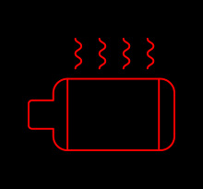 | 警示圖案(閃動, 頻率1Hz) 3.電機或控制器過熱 | 電機過熱圖示大小160*123px，位於A3區域內置中對齊
 |  |  |  | 電機超速 | W_A3_MS.png | 紅色/淺藍色 |  | 警示圖案(閃動, 頻率1Hz) 4.電機超速 | 電機超速圖示大小160*80px，位於A3區域內置中對齊
 |  |  |  | 煞車故障 | W_A3_BF.png | 紅色 |  | 警示圖案(閃動, 頻率1Hz) 5.煞車故障 | 煞車故障圖示大小160*128px，位於A3區域內置中對齊
6 | 導航 (B1區) | 900*410像素 | 3 | 直行導航 | N_B1_S_001.png 動畫圖檔資料夾 | 淺藍色 |  | 導航圖案(動畫, 流水效果) 1.直行 動畫循環播 | 直行導航圖示大小900*410px，位於B1區域內置中對齊
 |  |  |  | 直行導航 | N_B1_S_150.png 動畫圖檔資料夾 | 淺藍色 |  |  | 直行導航圖示大小900*410px，位於B1區域內置中對齊
 |  |  |  | 遠端右轉導航 | N_B1_FTR_001.png 動畫圖檔資料夾 | 淺藍色 |  | 導航圖案(動畫, 流水效果, 轉彎符號閃動) 2-1.右轉(>50m~) 動畫循環播 | 遠端右轉導航圖示大小900*410px，位於B1區域內置中對齊
 |  |  |  | 遠端右轉導航 | N_B1_FTR_036.png 動畫圖檔資料夾 | 淺藍色 |  |  | 遠端右轉導航圖示大小900*410px，位於B1區域內置中對齊
 |  |  |  | 近端右轉導航(動畫一開始) | N_B1_NTR1_001.png 動畫圖檔資料夾 | 淺藍色 |  | 導航圖案(動畫, 飛翔效果) 2-2.右轉(<50m) 此動畫只執行一次, 接動畫二 | 近端右轉導航圖示大小900*410px，位於B1區域內置中對齊
 |  |  |  | 近端右轉導航(動畫一結束) | N_B1_NTR1_120.png 動畫圖檔資料夾 | 淺藍色 |  |  | 近端右轉導航圖示大小900*410px，位於B1區域內置中對齊
 |  |  |  | 近端右轉導航(動畫二開始) | N_B1_NTR2_001.png 動畫圖檔資料夾 | 淺藍色 |  | 導航圖案(動畫, 流水效果) 2-3.右轉中 動畫循環播 等收到不同導航訊息, 動畫二消逝 顯示新的導航動畫 | 近端右轉導航圖示大小900*410px，位於B1區域內置中對齊
 |  |  |  | 近端右轉導航(動畫二結束) | N_B1_NTR2_174.png 動畫圖檔資料夾 | 淺藍色 |  |  | 近端右轉導航圖示大小900*410px，位於B1區域內置中對齊
 |  |  |  | 遠端左轉導航 | N_B1_FTL_001.png 動畫圖檔資料夾 | 淺藍色 |  | 導航圖案(動畫, 流水效果, 轉彎符號閃動) 3-1.左轉(>50m~) 動畫循環播 | 遠端左轉導航圖示大小900*410px，位於B1區域內置中對齊
 |  |  |  | 遠端左轉導航 | N_B1_FTL_036.png 動畫圖檔資料夾 | 淺藍色 |  |  | 遠端左轉導航圖示大小900*410px，位於B1區域內置中對齊
 |  |  |  | 近端左轉導航(動畫一開始) | N_B1_NTL1_001.png 動畫圖檔資料夾 | 淺藍色 |  |  導航圖案(動畫, 飛翔效果) 3-2.左轉(<50m) 此動畫只執行一次, 接動畫二 | 近端左轉導航圖示大小900*410px，位於B1區域內置中對齊
 |  |  |  | 近端左轉導航(動畫一結束) | N_B1_NTL1_120.png 動畫圖檔資料夾 | 淺藍色 |  |  | 近端左轉導航圖示大小900*410px，位於B1區域內置中對齊
 |  |  |  | 近端左轉導航(動畫二開始) | N_B1_NTL2_001.png 動畫圖檔資料夾 | 淺藍色 |  | 導航圖案(動畫, 流水效果) 3-3.左轉中 動畫循環播 等收到不同導航訊息, 動畫二消逝 顯示新的導航動畫 | 近端右轉導航圖示大小900*410px，位於B1區域內置中對齊
 |  |  |  | 近端左轉導航(動畫二結束) | N_B1_NTL2_174.png 動畫圖檔資料夾 | 淺藍色 |  |  | 近端右轉導航圖示大小900*410px，位於B1區域內置中對齊
 |  |  |  | 遠端迴轉導航 | N_B1_FTA_001.png 動畫圖檔資料夾 | 淺藍色 |  | 導航圖案(動畫, 流水效果, 轉彎符號閃動) 4-1.迴轉(>50m~) 動畫循環播 | 遠端迴轉導航圖示大小900*410px，位於B1區域內置中對齊
 |  |  |  | 遠端迴轉導航 | N_B1_FTA_036.png 動畫圖檔資料夾 | 淺藍色 |  |  | 遠端迴轉導航圖示大小900*410px，位於B1區域內置中對齊
 |  |  |  | 近端迴轉導航(動畫一開始) | N_B1_NTA1_001.png 動畫圖檔資料夾 | 淺藍色 |  |  導航圖案(動畫, 飛翔效果) 4-2.迴轉(<50m) 此動畫只執行一次, 接動畫二 | 近端迴轉導航圖示大小900*410px，位於B1區域內置中對齊
 |  |  |  | 近端迴轉導航(動畫一結束) | N_B1_NTA1_126.png 動畫圖檔資料夾 | 淺藍色 |  |  | 近端迴轉導航圖示大小900*410px，位於B1區域內置中對齊
 |  |  |  | 近端迴轉導航(動畫二開始) | N_B1_NTA2_001.png 動畫圖檔資料夾 | 淺藍色 |  | 導航圖案(動畫, 流水效果) 4-3.迴轉中 動畫循環播 等收到不同導航訊息, 動畫二消逝 顯示新的導航動畫 | 近端右轉導航圖示大小900*410px，位於B1區域內置中對齊
 |  |  |  | 近端迴轉導航(動畫二結束) | N_B1_NTA2_210.png 動畫圖檔資料夾 | 淺藍色 |  |  | 近端右轉導航圖示大小900*410px，位於B1區域內置中對齊
 |  |  |  | 右偏導航 | N_B1_KR_001.png 動畫圖檔資料夾 | 淺藍色 |  | 導航圖案(動畫, 流水效果) 5.右偏 動畫循環播 | 右偏導航圖示大小900*410px，位於B1區域內置中對齊
 |  |  |  | 右偏導航 | N_B1_KR_225.png 動畫圖檔資料夾 | 淺藍色 |  |  | 右偏導航圖示大小900*410px，位於B1區域內置中對齊
 |  |  |  | 左偏導航 | N_B1_KL_001.png 動畫圖檔資料夾 | 淺藍色 |  | 導航圖案(動畫, 流水效果) 6.左偏 動畫循環播 | 左偏導航圖示顯示900*410px，位於B1區域內置中對齊
 |  |  |  | 左偏導航 | N_B1_KL_225.png 動畫圖檔資料夾 | 淺藍色 |  |  | 左偏導航圖示顯示900*410px，位於B1區域內置中對齊
8 | 前車防撞 (B3區) | 900*205像素 | 1.5 | 前車防撞警示(二級) | A_B3_FCWA.png | 淺藍色 |  | 警示圖案(淺藍色固定顯示) 前車防撞警示(2輪/4輪/人)一級優先順序>二級 2輪/4輪/人警示, 先發生優先顯示 | 前車防撞警示圖示大小660*159px，位於B3區域向下距離20px，垂直置中 車輛圖示109*81px，位於B3區域向上距離26px，垂直置中 藍色梯形圖示555*48px，位於B3區域向下距離20px，垂直置中
 |  |  | 1 | 前車防撞警示(一級)(車道) | A_B3_FCWB_001.png | 淺藍色 |  | 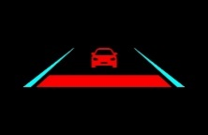 警示圖案(淺藍色固定顯示) | 車道圖示大小660*159px，位於B3區域向下距離20px，垂直置中
 |  |  | 1 | 前車防撞警示(一級)(警示) | A_B3_FCWB_002.png | 紅色 |  | 警示圖案 (紅色閃爍, 頻率0.5Hz, 淺藍色固定顯示) | 車輛&梯形圖示555*158px，位於B3區域向上距離26px，垂直置中
 |  |  | 1.5 | 前車防撞警示二輪(二級) | A_B3_FCWB2.png | 淺藍色 |  | 警示圖案(淺藍色固定顯示) | 前車防撞警示圖示大小660*159px，位於B3區域向下距離20px，垂直置中 車輛圖示128*80px，位於B3區域向上距離26px，垂直置中 藍色梯形圖示555*48px，位於B3區域向下距離20px，垂直置中
 |  |  | 1 | 前車防撞警示二輪 (一級)(車道) | A_B3_FCWB2_001.png | 淺藍色 |  | 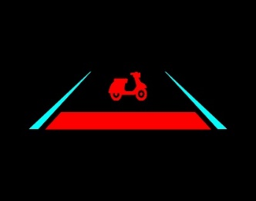 警示圖案(淺藍色固定顯示) | 車道圖示大小660*159px，位於B3區域向下距離20px，垂直置中
 |  |  | 1 | 前車防撞警示二輪 (一級)(警示) | A_B3_FCWB2_002.png | 紅色 |  | 警示圖案 (紅色閃爍, 頻率0.5Hz, 淺藍色固定顯示) | 車輛&梯形圖示555*158px，位於B3區域向上距離26px，垂直置中
9 | 行人防撞 (B3區) |  | 1.5 | 行人防撞警示(二級) | A_B3_PDWA.png | 淺藍色 |  | 警示圖案(淺藍色固定顯示) | 行人防撞警示圖示大小660*159px，位於B3區域向下距離20px，垂直置中 行人圖示40*81px，位於B3區域向上距離26px，垂直置中 藍色梯形圖示555*48px，位於B3區域向下距離20px，垂直置中
 |  |  | 1 | 行人防撞警示(一級)(車道) | A_B3_PDWB_001.png | 淺藍色 |  | 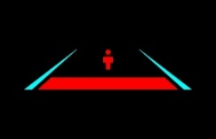 警示圖案(淺藍色固定顯示) | 車道圖示大小660*159px，位於B3區域向下距離20px，垂直置中
 |  |  | 1 | 行人防撞警示(一級)(警示) | A_B3_PDWB_002.png | 紅色 |  | 警示圖案 (紅色閃爍, 頻率0.5Hz, 淺藍色固定顯示) | 行人&梯形圖示555*159px，位於B3區域向上距離26px，垂直置中
 |  |  | 1 | 行人防撞警示(路邊)(道路) | A_B3_PDWC_001.png | 淺藍色 |  | 警示圖案 (淺藍色固定顯示) | 行人防撞圖示最大顯示660*159px，位於B3區域向下距離20px，垂直置中 行人圖示(大)39*80px，位於B3區域向左(右)距離120px，向上距離72px 行人圖示(小)31*64px，位於B3區域向左(右)距離206px，向上距離26px
 |  |  | 1 | 行人防撞警示(路邊)(人1) | A_B3_PDWC_002.png | 紅色 |  | 警示圖案 (紅色閃爍, 頻率0.5Hz, 淺藍色固定顯示) | 行人圖示(小)33*65px，位於B3區域向左距離206px，向上距離26px
 |  |  | 1 | 行人防撞警示(路邊)(人2) | A_B3_PDWC_003.png | 紅色 |  | 警示圖案 (紅色閃爍, 頻率0.5Hz, 淺藍色固定顯示) | 行人圖示(大)39*80px，位於B3區域向左距離120px，向上距離72px
 |  |  | 1 | 行人防撞警示(路邊)(人3) | A_B3_PDWC_004.png | 紅色 |  | 警示圖案 (紅色閃爍, 頻率0.5Hz, 淺藍色固定顯示) | 行人圖示(小)31*64px，位於B3區域向右距離206px，向上距離26px
 |  |  | 1 | 行人防撞警示(路邊)(人4) | A_B3_PDWC_005.png | 紅色 |  | 警示圖案 (紅色閃爍, 頻率0.5Hz, 淺藍色固定顯示) | 行人圖示(大)39*80px，位於B3區域向右距離120px，向上距離72px
10 | 道路偏移 (B4區) | 900*205像素 | 2 | 車偏右警示 (動畫開始) | A_B4_RLDW_001.png 動畫圖檔資料夾 | 紅色/淺藍色 |  | 偏右警示圖案 (紅色圖案, 動畫, 輪動效果,淺藍色固定顯示) 動畫循環播 | 車偏左警示圖示大小900*205px，位於B4區域內置中對齊
 |  |  | 2 | 車偏右警示 (動畫結束) | A_B4_RLDW_030.png 動畫圖檔資料夾 | 紅色/淺藍色 |  | 偏右警示圖案 (紅色圖案, 動畫, 輪動效果,淺藍色固定顯示) 動畫循環播 | 車偏左警示圖示大小900*205px，位於B4區域內置中對齊
 |  |  | 2 | 車偏左警示 (動畫開始) | A_B4_LLDW_001.png 動畫圖檔資料夾 | 紅色/淺藍色 |  | 偏左警示圖案 (紅色圖案, 動畫, 輪動效果,淺藍色固定顯示) 動畫循環播 | 車偏左警示圖示大小900*205px，位於B4區域內置中對齊
 |  |  | 2 | 車偏左警示 (動畫結束) | A_B4_LLDW_030.png 動畫圖檔資料夾 | 紅色/淺藍色 |  | 偏左警示圖案 (紅色圖案, 動畫, 輪動效果,淺藍色固定顯示) 動畫循環播 | 車偏左警示圖示大小900*205px，位於B4區域內置中對齊
 |  | 120*205像素 | 1 | 左盲區警示 (動畫開始) | A_B5_LBIN_001.png 動畫圖檔資料夾 | 綠色 |  | 警示圖案(輪閃動) 動畫循環播 | 左盲區警示圖示大小120*205px，位於B5區域區域內置中對齊
11 | 左盲區 (B5區) | 120*205像素 | 1 | 左盲區警示 (動畫結束) | A_B5_LBIN_036.png 動畫圖檔資料夾 | 綠色 |  | 警示圖案(輪閃動) 動畫循環播 | 左盲區警示圖示大小120*205px，位於B5區域區域內置中對齊
 |  | 120*205像素 | 1 | 右盲區警示 | A_B6_RBIN_001.png 動畫圖檔資料夾 | 綠色 |  | 警示圖案(輪閃動) 動畫循環播 | 右盲區警示圖示大小120*205px，位於B5區域區域內置中對齊
12 | 右盲區 (B6區) | 120*205像素 | 1 | 右盲區警示 | A_B6_RBIN_036.png 動畫圖檔資料夾 | 綠色 |  | 警示圖案(輪閃動) 動畫循環播 | 右盲區警示圖示大小120*205px，位於B5區域區域內置中對齊

